상품제안서
칼라 캔버스 크로스백 [BG148] | 상품코드: S16486

 |  |  |  |  |  |  | 02-713-8555 | www.synergygift.co.kr
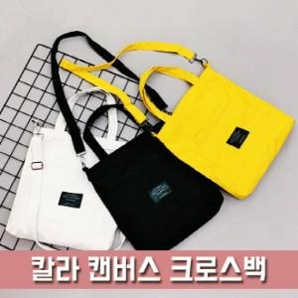 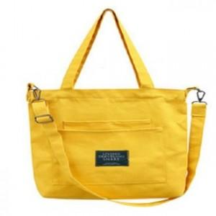

【상세/제작정보】

【인쇄/포장옵션】 | 실크, DTF열전사 / OPP(비닐)

【공급단가】 | 수량 | 100~ | 300~ | 500~ | 1,000~ | 2,000~
*VAT별도 | 단가 | 3,510원 | 3,420원 | 3,320원 | 3,150원 | 3,100원

【상품 URL】 | https://synergygift.co.kr:443/src/goods_detail.php?gdno=17010

